パンフあたま

第23回
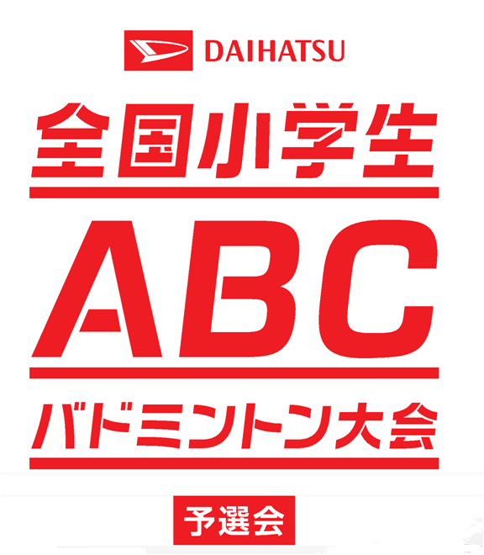
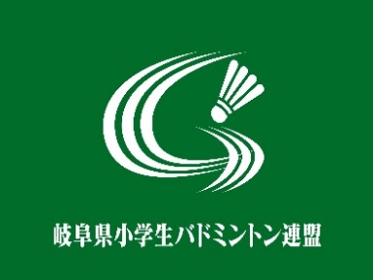



岐阜県予選会

第2３回 ダイハツ全国小学生ＡＢＣバドミントン大会岐阜県予選会

 | 期 日 | 令和 ４年 ５月 ２１日（土） B,Cクラス
 |  | 令和 ４年 ５月 ２２日（日） Aクラス
 | 場 所 | 池田町総合体育館
 | 主 催 | 岐阜県バドミントン協会

 | 主 管 | 岐阜県小学生バドミントン連盟

 | 後 援 | 岐阜県教育委員会

 | 冠協賛 | ダイハツ工業株式会社

 |  | http://daihatsu-badminton.com/

